关系图
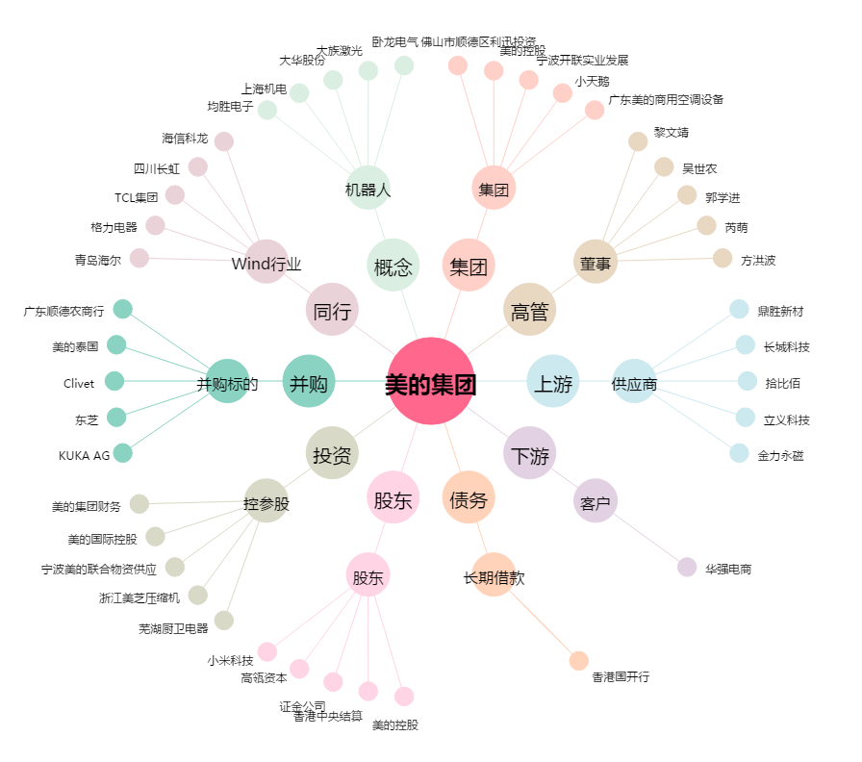
美的集团[000333.SZ] - 关系概览图

